상품제안서
트윙클 뮤즈 | 상품코드: S02544

 |  |  |  |  |  |  | 02-713-8555 | www.synergygift.co.kr
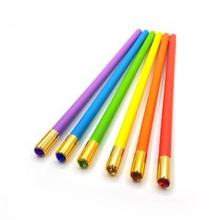 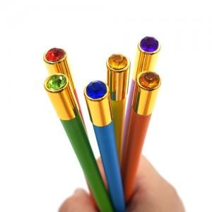 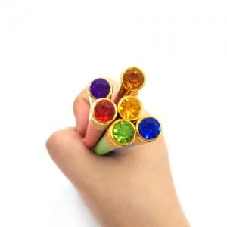

【상세/제작정보】 | * 기본수량 이하 인쇄시에는 별도 인쇄비가 추가됩니다

【인쇄/포장옵션】 | 실크 / 포장불가능

【공급단가】 | 수량 | 1,000~ | 2,000~ | 3,000~ | 5,000~ | 10,000~
*VAT별도 | 단가 | 270원 | 260원 | 250원 | 240원 | 230원

【상품 URL】 | https://www.synergygift.co.kr:443/src/goods_detail.php?gdno=166

